Factores_aceptar
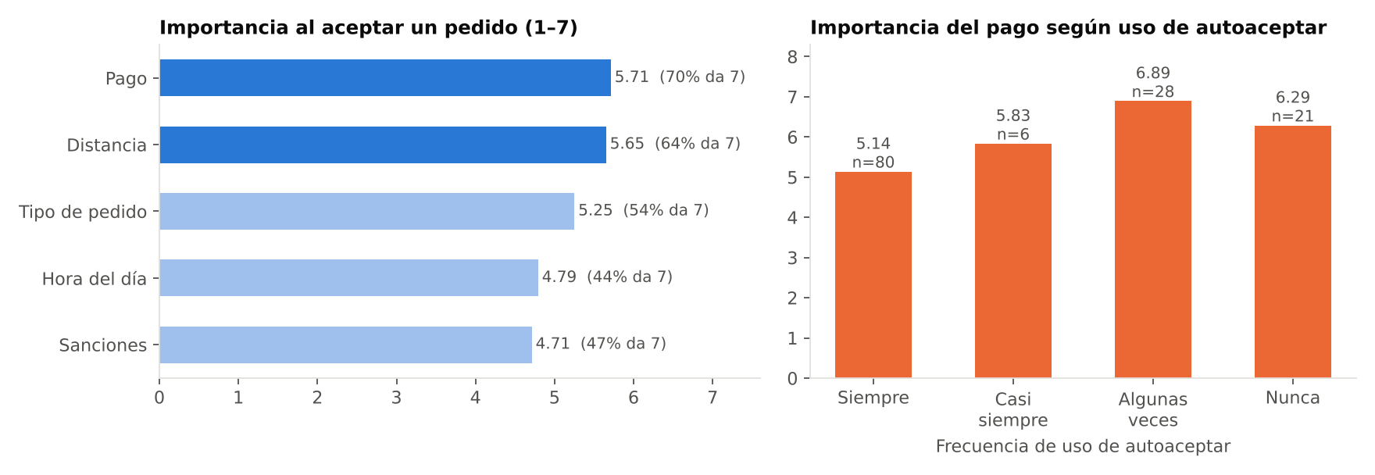
variable | item | n | media | mediana | pct_7 | pct_6_7 | pct_1 | pct_1_2
V74 | Tipo de pedido | 134 | 5.25 | 7 | 53.7 | 63.4 | 20.1 | 20.9
V75 | Distancia | 135 | 5.65 | 7 | 64.4 | 70.4 | 14.1 | 15.6
V76 | Hora del día | 135 | 4.79 | 6 | 43.7 | 50.4 | 23.7 | 26.7
V77 | Pago | 135 | 5.71 | 7 | 69.6 | 74.8 | 14.8 | 17.8
V78 | Sanciones | 135 | 4.71 | 6 | 46.7 | 52.6 | 25.9 | 28.9

variable | item | n | media | mediana | pct_7 | pct_6_7 | pct_1 | pct_1_2
V35 | Supermercado | 135 | 5.15 | 6 | 45.9 | 54.8 | 8.9 | 17.8
V36 | Restaurante | 135 | 6.59 | 7 | 81.5 | 88.1 | 1.5 | 1.5
V37 | Tienda/minimercado | 135 | 5.03 | 6 | 48.9 | 52.6 | 14.8 | 20
V38 | Droguería | 135 | 5.46 | 7 | 50.4 | 60 | 5.9 | 13.3
V39 | Centro comercial | 135 | 6.08 | 7 | 71.1 | 77 | 5.9 | 8.1
V40 | Licorería | 135 | 5.3 | 7 | 54.1 | 57.8 | 10.4 | 17
V41 | Videojuegos | 134 | 2.94 | 1 | 25.4 | 27.6 | 59.7 | 64.2
V42 | Cajero a domicilio | 135 | 3.81 | 3 | 32.6 | 37.8 | 36.3 | 45.2
V43 | Rappi favor/mensajería | 135 | 4.67 | 5 | 42.2 | 48.1 | 20 | 28.1

Racha
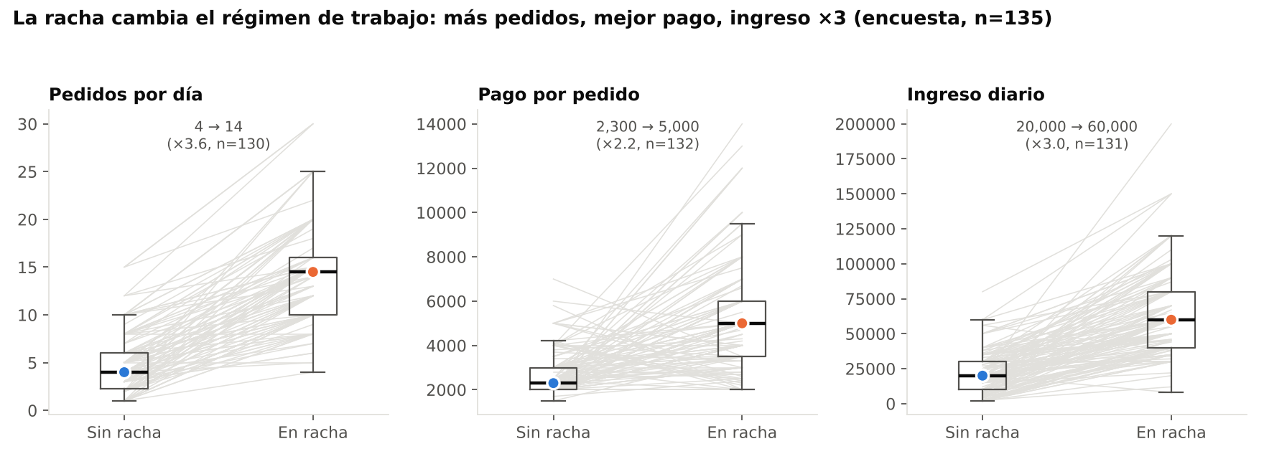
Variable | n pareado | Mediana sin racha | Mediana en racha | Razón | p Wilcoxon
Pedidos por día | 130 | 4 | 14.5 | 3.625 | 0
Pago por pedido (COP) | 132 | 2300 | 5000 | 2.1739 | 0
Ingreso diario (COP) | 131 | 20000 | 60000 | 3 | 0

Medida | Gini
Ingreso diario sin racha | 0.391
Ingreso diario en racha | 0.257
Pedidos/día sin racha | 0.365
Pedidos/día en racha | 0.2
Ingreso mensual declarado (puntos medios V30) | 0.22
Horas conectadas/semana | 0.144

Días para conseguir racha | n
1 | 47
2 | 35
3 | 24
4 | 3
5 | 2
6 | 3
7 | 18
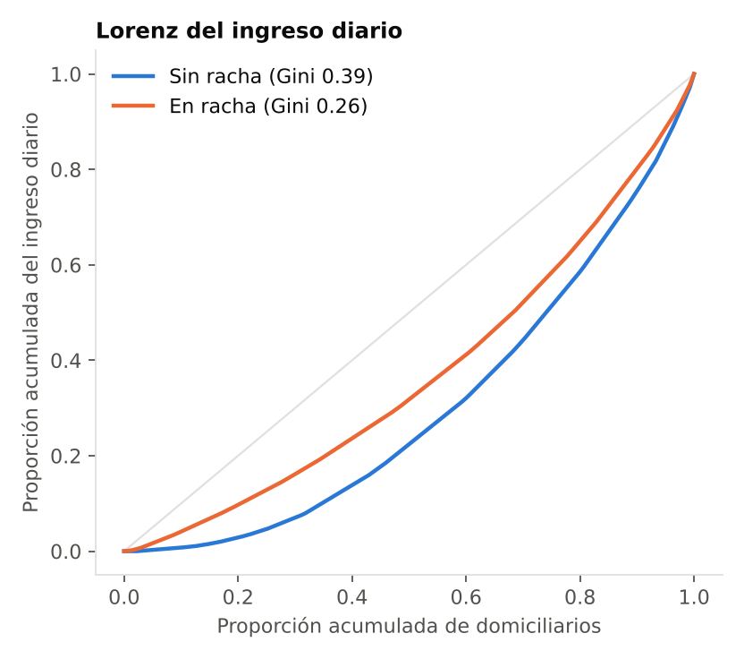
8 | 1

